sheet1
2026年五山校区学生宿舍空调 清洗计划表
序号 | 宿舍 | 计划清洗时间 | 计划清洗天数 | 备注
1 | 北二 | 4月14日-15日 | 2
2 | 北三 | 4月16日-18日 | 3
3 | 北四 | 4月19日-20日 | 2
4 | 北八 | 4月21日-22日 | 2
5 | 北九 | 4月23日-24日 | 2
6 | 北十 | 2026-04-25 | 1
7 | 北十一 | 4月26日-27日 | 2
8 | 北十二 | 4月28日-29日 | 2
9 | 北十三 | 2026-04-30 | 1
10 | 北十四 | 2026-05-01 | 1
11 | 北十五
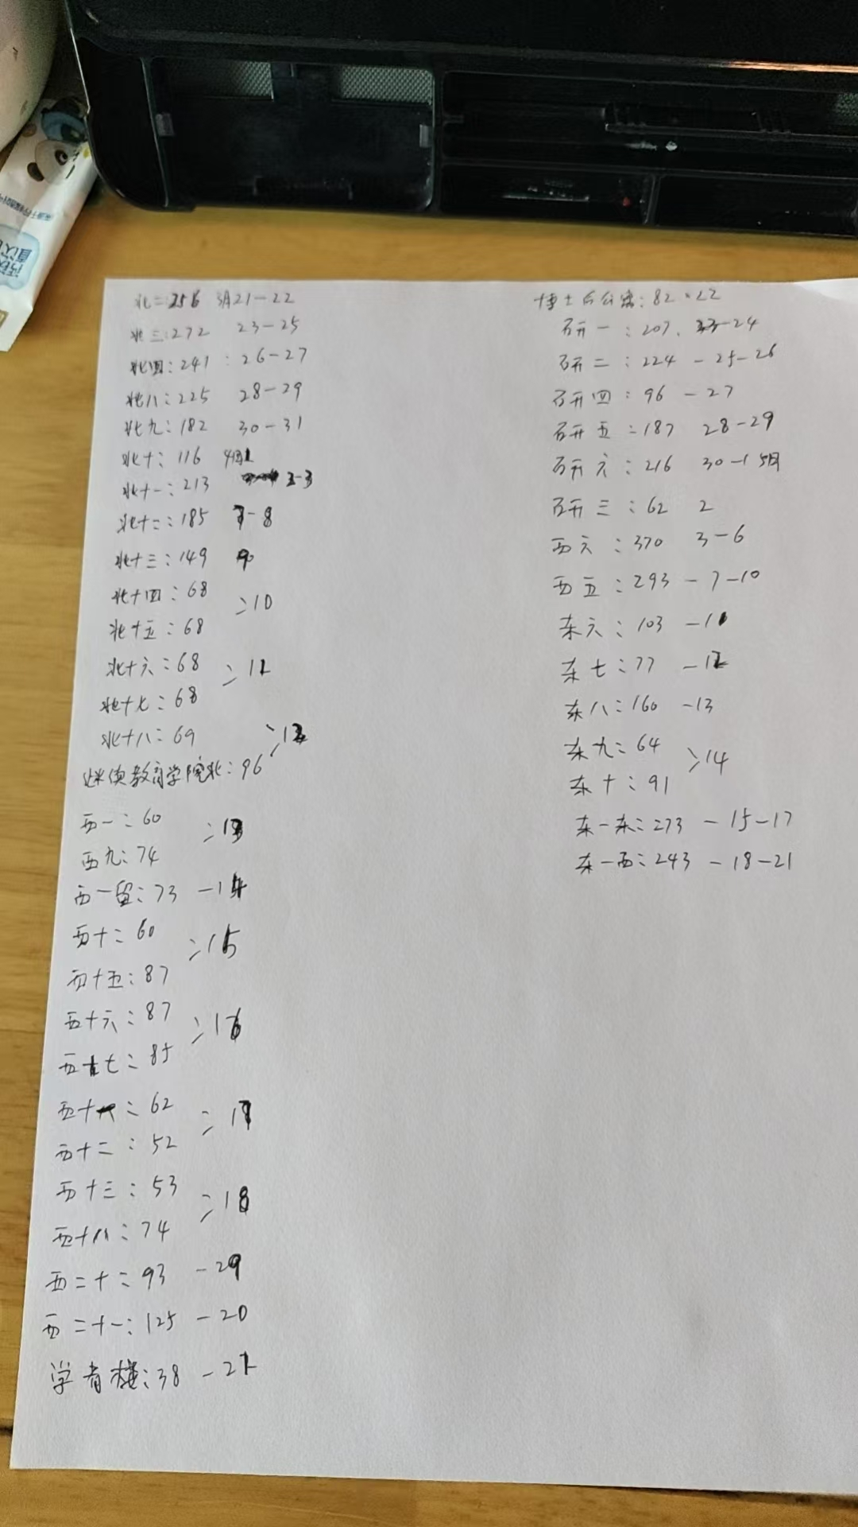
12 | 北十六 | 2026-05-02 | 1
13 | 北十七
14 | 北十八 | 2026-05-03 | 1
15 | 继续教育学院北
16 | 西一 | 2026-05-04 | 1
17 | 西九
18 | 西一留 | 2026-05-05 | 1
19 | 西十 | 2026-05-06 | 1
20 | 西十五
21 | 西十六 | 2026-05-07 | 1
22 | 西十七
23 | 西十一 | 2026-05-08 | 1
24 | 西十二
25 | 西十三 | 2026-05-09 | 1
26 | 西十八
27 | 西二十 | 2026-05-10 | 1
28 | 西二十一 | 2026-05-11 | 1
29 | 学者楼 | 2026-05-12 | 1
30 | 博士后公寓 | 2026-05-13 | 1
31 | 研一 | 5月14日-15日 | 2
32 | 研二 | 5月16日-17日 | 2
33 | 研四 | 2026-05-18 | 1
34 | 研五 | 5月19日-20日 | 2
35 | 研六 | 5月21日-22日 | 2
36 | 研三 | 2026-05-23 | 1
37 | 西六 | 5月24日-27日 | 4
38 | 西五 | 5月28日-31日 | 4
39 | 东六 | 2026-06-01 | 1
40 | 东七 | 2026-06-02 | 1
41 | 东八 | 2026-06-03 | 1
42 | 东九 | 2026-06-04 | 1
43 | 东十
44 | 北一东 | 6月5日-7日 | 3
45 | 北一西 | 6月8日-11日 | 4
合计 |  |  | 59
 | 注：以上为大概统计本期清洗计划，最终计算清洗台数以实际清洗台数和时间为准

